Rechnung
Rechnungsvorlage

Mein Logo GmbH
von | Mein Unternehmen GmbH
 | Adresse Zeile 1
 | Adresse Zeile 2
 | Ort, PLZ
 | Land

an | Kunden Firma AG |  | Rechnungsdatum: |  | 2015-03-18
 | Herr K. Unde |  | Rechnungsnummer: |  | 1
 | Adresse Zeile 1 |  | Kundennummer: |  | K1001
 | Adresse Zeile 2 |  | Fälligkeitsdatum: |  | 2015-04-17
 | Ort, PLZ |  | Ansprechpartner: |  | Lukas Rohr | ExcelNova
 | Land |  | Tel. |  | +41 (44) 123-4567

Alle Währungsangaben in CHF
Nr. | Produkt | Anzahl | Mwst. | Preis (inkl Mwst.) | Rabatt | Gesamt
1 | Schrauben | 1 | 8.00% | 10.00 | 25% | 7.50
2 | Matrazen | 2 | 8.00% | 2.00 |  | 4.00
3 | Computer | 1 | 8.00% | 98.00 |  | 98.00
4 | Laserkanone | 1 | 8.00% | 1,500.00 |  | 1,500.00
5 | Erdbeeren | 1 | 8.00% | 4.50 |  | 4.50
6
7
8
9
10
 |  |  |  | Nettobetrag |  | 1,614.00
 |  |  |  | Mehrwertsteuer |  | 129.16

 |  |  |  | Rechnungsbetrag (in CHF) | 1,743.16

Bitte überweißen sie den Betrag bis spätestens am Freitag 17.04.2015.
Mein Unternehmen GmbH |  | Bankverbindung
Adresse Zeile 1 |  | Bankname, Ort |  | UBS AG, 8001 Zürich
Adresse Zeile 2 |  | IBAN |  | CH44 0034 5678 9100 0000 M
Ort, PLZ |  | SWIFT/BIC |  | UBSWCHZH80A
Land |  | Kontonummer |  | 345-67891.00M
Handelsregister Nr.
Vorlage erstellt von ExcelNova.org

BUSY ANT PRO Faktura
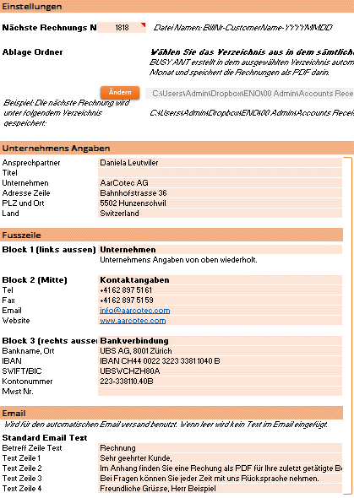
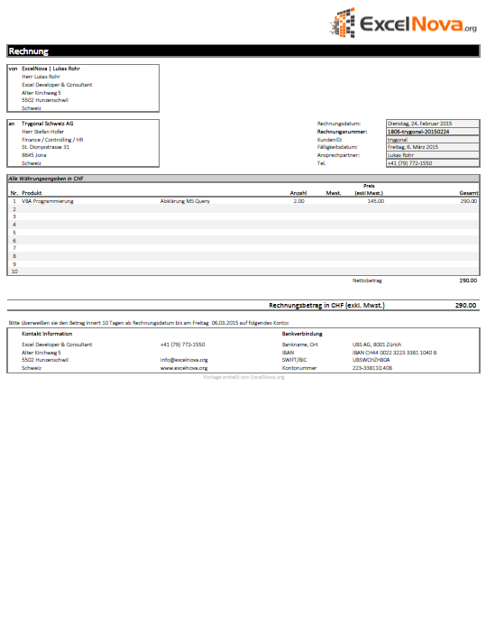
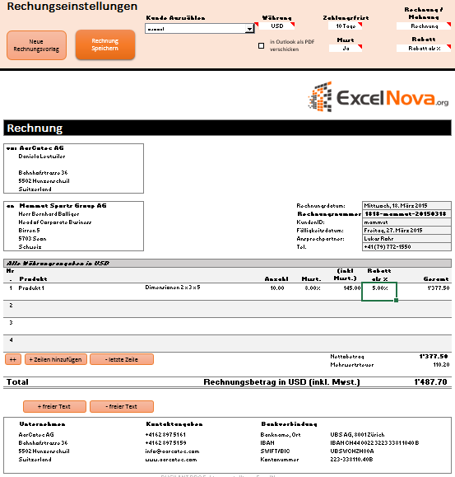
BUSY ANT PRO Faktura
Jetzt Klicken für mehr Info

Die automatisierte Rechnungsvorlage für Einzelunternehmer und Kleinbetriebe

